Задание 1
 | Комментарий
1. Почему практики тест-дизайна нельзя применять сразу после получения требований?
Сначала нужно проанализировать требования, то есть применить практики тест-анализа и ответить на вопрос "Что тестировать?". Если не проводить тест-анализ, а сразу приступить к тест-дизайну, то скорее всего чек-листы и тест-кейсы придеться переделывать, т.к. требования наверняка притерпят изменения. При тест-анализе требования будут лучше проработаны всей командой, многие нюансы будут обговорены.
2. В какой ситуации классы эквивалентности и граничные значения могут существовать по отдельности? Аргументируй свой ответ и приведи примеры.
КЭ и ГЗ могут существовать по отдельности, когда тип КЭ - Набор. В типе "Набор" попросту не будет ГЗ, например, когда КЭ проверяет поле "Имя" в какой-нибудь форме регитсрации на возможность ввода спец.символов (№) или строка содержит буквы и цифры одновременно (Андрей123).
3. Что такое эквивалентность? Что такое класс эквивалентности?
Эквивалентность - это равнозначность объектов. Класс эквивалентности - это своего рода объединение значений, которое приложение обрабатывает одинаково.
4. Можно ли исключить проверку в середине диапазона в пользу проверок на границах, входящих в диапазон? Аргументируй свой ответ.
Лучше не исключать, т.к. на границах приложение может повести себя непредсказуемо и совсем не так как в середине диапазона.
5. Представь, что тебе нужно протестировать форму: у каждого поля есть валидатор. Результат работы формы зависит от комбинации данных в полях. Какие практики тест-дизайна следует применить и почему? Аргументируй свой ответ.
Вначале используем прогноз ошибок на опыте проектов, которые были ранее - для понимания, что и как тестировать. Далее анализируем причины и следствие (ввод значений - валидность), а в том, что вводить и сколько будет проверок - помогает таблица принятия решений для сокращения количества возможных проверок, и непосредственно классы эквивалентости и граничные значения для тестирования полей формы.
6. Какими способами можно оптимизировать количество проверок при работе с таблицами принятия решений? Аргументируй свой ответ.
Путем исключения дублирующихся параметров в таблице. Или путем объеденения нескольких параметров в один.
7. Опиши, чем чек-лист отличается от тест-кейсов. Приведи примеры, где применяют и то, и другое.
Основное различие в том, что чек-лист - это список элементов, которые необходимо проверить. Тест-кейс же в свою очередь это пошаговое описание выполнения провекри одного элемента. Пример: Происходит ли заказ такси, при нажатии на кнопку "Заказать"? - это пункт чек-листа. А тест-кейс описывет пошаговый сценарий выполнения данного пункта: 1) Указать адрес "Откуда"; 2) Выбрать тариф "Эконом"; 3) Указать оплату - наличными; 4) Убедиться, что кнопка "Заказать" стала активной; 5) Нажать на копку "Заказать". Т.к. функции разные, то отличается и состав. Например в тест-кейсе указывают предусловие и шаги с описанием. Тест-кейс применяют при условии - один тест-кейс - одна проверка. Чек-лист это сборник проверок, по чек-листу можно делать конкретные тест-кейсы.
8. Как правильно составить баг-репорт? Какие элементы баг-репорта — обязательные? Почему?
1) id - баг-репорта должен быть уникальным; 2) Заголовок с точным описанием сути ошибки; 3) Шаги воспроизведения бага - точный сценарий получения баг; 4) Результат (сравнение ОР с ФР); 5) Окружение (Описание ОС, браузера где произошла ошибка, разрешение); 6) Приоритет (насколько серьезный баг).
9. По каким правилам составляют заголовок баг-репорта? Что будет, если составить заголовок неправильно?
В заголовке указывается суть ошибки, четко без тавталогии, чтобы разработчик сразу по нему понимал, в чем причина бага. Если разработчик не правильно поймет суть проблемы, то ошибка может быть не устранена.
10. Из чего состоит клиент-серверная архитектура приложения? Кратко опиши функциональность каждого элемента.
1) Клиент (Программа с которой работает пользователь (фронтенд)); 2) Сервер (Место где хранится приложение (бэкенд)); 3) База данных (Место где хранятся данные); 4) Общаются по сети с помощью определенных протоколов. Например, клиент хочет найти картинку и вводит в поиске - "картинки с кошечкамми" ===> отправляет запрос на сервер, который в свою отправялет этот запрос в базу данных ===> "База данных дай мне все картинки с кошечками!" ===> База данных получает запрос и отвечает серверу ===> "Вот всё, что есть" === > Сервер получает ответ и передает его клиенту в виде сайтов, видео, картинок с кошечками ===> "Наслаждайся"
11. Опиши этапы обработки запроса после того, как в адресную строку браузера вводят URL: https://yandex.ru.
1) Клиент запрашивает главную старницу Яндекса, вводя URL: https://yandex.ru; 2) После ввода браузер инициирует запрос к DNS-серверу; 3) DNS-сервер возвращает браузеру ip-адрес (уникальный индетификатор сервера, где находится нужная нам информация); 4) По нему браузер стучиться в сервер; 5) Сервер получает запрос (в котором указывается путь и параметры запроса), обрабатыввет и отправляет его базе данных; 6) База данных получает запрос, обрабатывает и отправялет ответ серверу; 7) Сервер получает ответ, обрабатывает и отправляет ответ клиенту; 8) Клиент получает главную страницу Яндекса.
12. Что такое кэш? Зачем он нужен? Какое правило нужно соблюдать при работе с кэшем в тестировании?
Кэш - это данные, которые когда-то ранее получил, использовал и сохранил компьютер для возможного использования в будущем. Он нужен чтобы при повторном использовании этих данных не запрашивать их с сервера. Его нужно удалять перед каждым тестированием, чтобы он не влиял на результаты проводимых тестов.
13. Ты знаешь, что есть протоколы HTTP и HTTPS. - Чем отличаются HTTP и HTTPS? В каких случаях не стоит пользоваться HTTP? - Из каких компонентов состоит HTTP запрос: за что отвечает каждый? - Какие HTTP-методы ты знаешь? За что они отвечают? Приведи примеры применения разных методов. - Что такое код HTTP-ответа? Какие коды бывают?
1) Данные протокола HTTPS защищены щифрованием. Не стоит пользоваться HTTP когда на сайте используется конфиденциальная информация пользователя, есть функция оплаты. 2) HTTP-запрос содержит четыре элемента: URL (путь до конректного файлы или страницы), метод (это то что клиент хочет получить/передать на сервер), версию HTTP (нужен чтобы ответ пришёл с той же версией, например 1.1) и адрес хоста ("куда" отправить данный запрос). 3) метод GET отвечает, за то какие данные получить с сервера. Пример: {какой-то URL}/api/v1/kits?cardId=1 - запрашивает список наборов в карточке 1; метод POST отвечает, за то чтобы отправить данные на сервер. Пример: {какой-то URL}/api/v1/courier ; тут нужно тело запроса: {"login": "ninja", "password": "1234"} - данный запрос регистрирует курьера в системе доставки; метод PUT отвечает, за то чтобы обновить данные на сервере. Пример: {какой-то URL}/api/v1/orders/accept/1?courierId=1 - обновляет данные - курьер принимает заказ; метод DELETE отвечает, за то чтобы удалить данные. Пример: {какой-то URL}/api/v1/kits/7 - запрос удаляет набор под номером 7. 4) Код HTTP-ответа - это информация о том что произошло с запросом. Статус 1хх - несёт информационный характер; Статус 2хх - несёт информацию об успешном запросе; Статус 3хх - информация от что запрос был перенаправлен; Статус 4хх - сообщает об ошбике на стороне клиента; Статус 5хх - сообщает об ошбике на стороне сервера.
14. Опиши, из каких компонентов может состоять URL. За что отвечает каждый из них?
URL - это адрес веб-старницы. Он состоит из таких компонентов как: 1) протокола HTTP или HTTPS, по ним передаются данные; 2) Поддомена - это www 3) Доменного имени - это "имя" сайта; 4) Порта - виртуальные "ворота" для подключения; 5) Путь к файлу - это месторасположение нужного нам контента; 6) Параметр запроса - то что мы ищем картинку/текст/видео; 7) Якорь - это дополнительный указатель, который помогает попасть нам прямо к нужному месту на веб-странице;
15. Какие виды мобильных приложений бывают? В чём особенность каждого?
1) Нативные - их нужно устанавливать на гаджет. Требовательны в отличие от веб-приложений к железу гаджета. Пишут на языке ОС смартфона - Android - Kotlin, Java. Apple - Swift. 2) Веб-приложения - для них нужен установленный на устройстве браузер. Используют клиент-серверную архитектуру 3) Гибридные - своего рода симбиоз нативных и веб-приложений. Как нативные нужно устанавливать.
16. Чем эмулятор отличается от реального устройства? Кратко опиши недостатки и преимущества при тестировании.
Эмулятор создаёт "иллюзию" реального устройства с его ОС, разрешением, функционалом. Преимущества, что в эмуляторе можно использовать внутреннюю библиотеку устройств или создать собственное с нужными тебе параметрами. Ещё к плюсам можно отнести: легко имитировать условия,например сетевые ограничения, геопозицию. Также к плюсам можно отнести, тестирование безопасности, т.к. эмулятор это безопасное окружение. Ещё к плюсам- легко проверить как повеедт себя приложение после обновления ОС. И плюсом - нe нужно иметь огромную коллекцию реальных устройств. Недостатки эмуляторов - не весь функционал можно протестировать, например, приложения в которых не обойтись без звонка, камеры, микрофона. Также довольно медленный интернет. Без реальных устройств не выполнить такие виды тестирования как нагрузочные, юзабилити, тестирование производительности, инсталяционное и тд.
17. Проверь, есть ли ошибки в JSON Если да, то приложи верный вариант файла.

Ссылка на иллюстрацию:
https://code.s3.yandex.net/qa/schemes/diploma-29.png
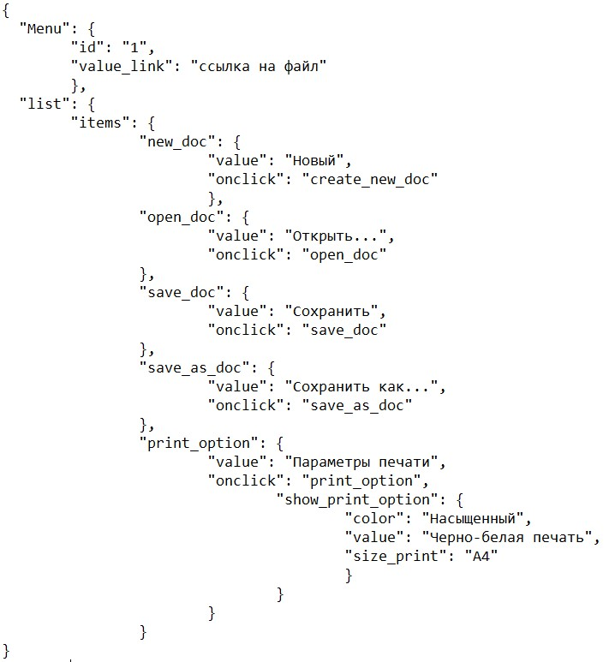
18. Что такое реляционная база данных? Чем она отличается от нереляционной?
Реляционная база данных - в ней информация хранится в таблицах. И они связываются между собой с помощью определенных "ключей". Нереляционная база данных - не содержит таблиц, в ней данные хранятся сгрупированно по типам (img, json, txt и т.д.)
19. Напиши, какие виды JOIN бывают. В чем особенность каждого?
LEFT JOIN - соединяет левую таблицу с правой (приоритет у левой таблицы). Там где пересечений не нашлось, вместо строк правой таблицы будут NULL-значения. RIGHT JOIN - соединяет правую таблицу с левой (приоритет у правой таблицы). Там где пересечений не нашлось, вместо строк левой таблицы будут NULL-значения. FULL JOIN - соединяет обе таблицы в третью. Если есть строки где не нашлось пересечений, строки дополнятся NULL-значениями. INNER JOIN - создаёт выборку только по тем данным у которых выполняется условие присоединения из обоих таблиц. Возвращает строки строго на пересечении табдиц;
Исходные данные для заданий ниже Ты тестируешь сервис, который доставляет еду за 30 минут. Пока это маленький стартап, поэтому ты работаешь всего с четырьмя таблицами: Orders — все доставленные заказы; ORDERS_ID — ID заказов, int; USER_ID — ID пользователей, int; EMPLOYEE_ID — ID сотрудников, int; DELIVERY_TIME — время доставки в минутах, int; ITEMS — список товаров, char; Users — пользователи; USER_ID — ID пользователей, int; FULL_NAME — полное ФИО пользователя, char; PHONE — номер телефона пользователя, char; ADDRESS — адрес пользователя, char; Employees — работники; EMPLOYEE_ID — ID сотрудника, int; FIRST_NAME —имя сотрудника, char; LAST_NAME — фамилия сотрудника, char; PHONE — телефон сотрудника, char; JOB_ID — ID специализации, int; Jobs — типы работ в сервисе JOB_ID — ID специализации, int; JOB_TYPE — тип специализации, char; HOURS — число рабочих часов в неделю, int; SALARY — зарплата сотрудника с данной специализацией в рублях, int;

Ссылка на иллюстрацию:
https://code.s3.yandex.net/qa/schemes/diploma-33.png

20. В службу поддержки пришло много жалоб: заказы, в которых есть гречка, доставляют почти час, хотя сервис обещает успеть в 30 минут. Проверь, действительно ли курьеры опаздывают. Выбери все заказы, где есть хотя бы один товар - «гречка» и время доставки свыше 30 минут. В результирующей таблице должны быть ID заказов и ID курьеров. В ответе приложи SQL-запрос.
SELECT orders_id, employee_id FROM orders WHERE items LIKE '%гречка%' AND delivery_time >30;
21. Менеджер предложил добавить новую функциональность в продукт: мониторинг, который показывает самых активных клиентов за всё время работы компании. Проверь, что список пользователей корректно выводится на экран. На этом этапе разработки достаточно проверить только ID клиентов. Выбери пять самых активных клиентов по количеству заказов. В результирующую таблицу выведи ID каждого пользователя и число заказов. Отсортируй данные по убыванию числа заказов, выбери пять самых активных клиентов. В ответе приложи SQL-запрос.
SELECT user_id, COUNT(orders_id) AS orders_count FROM orders GROUP BY user_id ORDER BY orders_count DESC LIMIT 5;
22. Из бухгалтерии пришёл баг-репорт: зарплаты сотрудников рассчитываются некорректно. Оказалось, что почти все ошибки в расчётах — в расчётных листах менеджеров. Выведи список ID всех сотрудников, у которых в специализации содержится «менеджер», с зарплатой больше 70 000 рублей. В ответе приложи SQL-запрос.
SELECT job_id FROM jobs WHERE job_type LIKE '%менеджер%' AND salary>70000;
23. Изучи три ситуации и ответь на вопрос: стоит ли писать автотесты в этом случае? Аргументируй свой ответ. 1) Проект существует давно, у него написано много ручных тестов. 2) Проект временный: продлится всего несколько месяцев. 3) Проект нестабилен: в функциональность часто вносят изменения.
1) Если до времени до продакшена достаточно, то можно ряд тестов автоматизировать; 2) Из-за ограничения времени проекта, не стоит заниматься автотетсами, т.к. это будет потеря времени и денег. А если требования откорректируются, то и автотесты придеться изменять. Вот если бы проект продлился год и более, можно было бы задуматься о написании автотестов. 3) Нецелисообразно, т.к. автотесты придеться постоянно корректировать, а это будет занимать время

Задание 2 артефакты
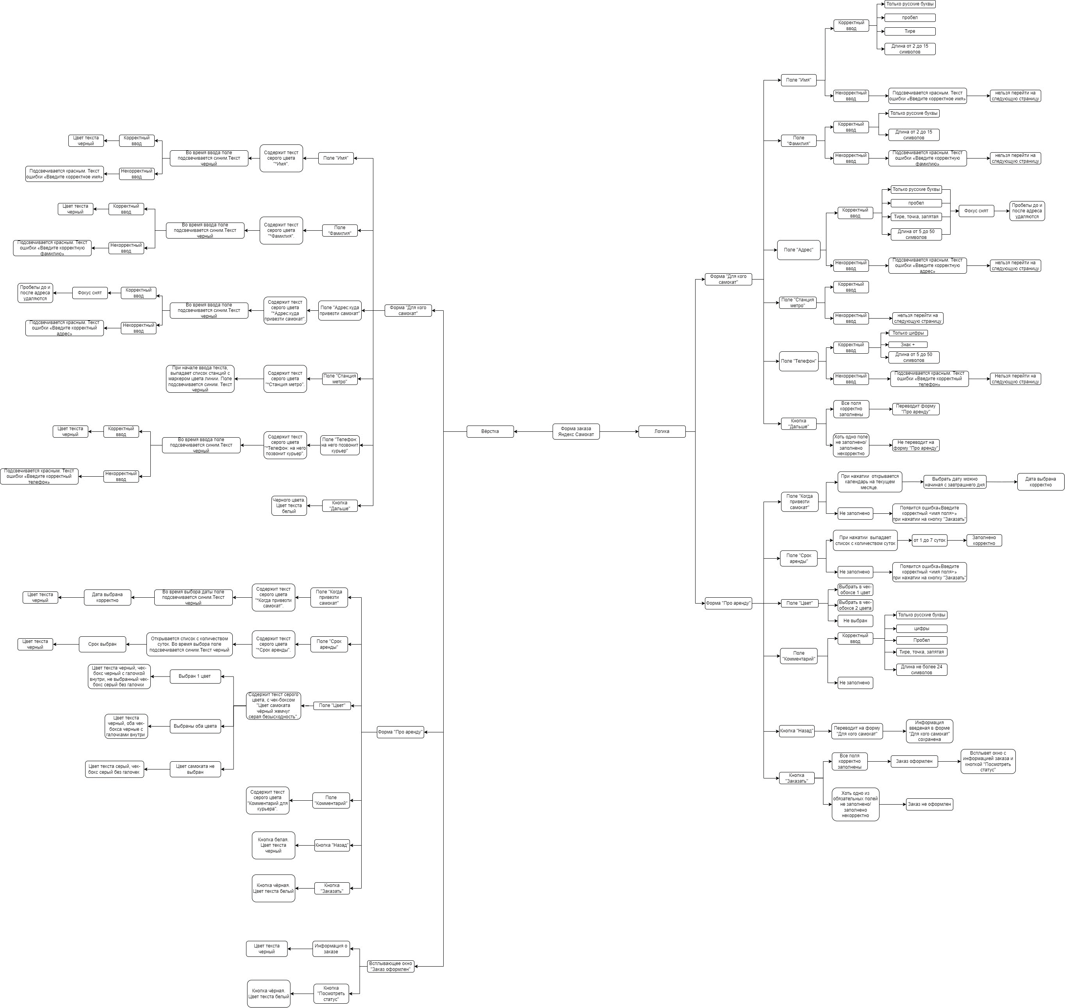
Скриншоты

mindmap | https://drive.google.com/file/d/1J1NM5pZgdW-poSVJPMFC2-xFbNbFLP75/view?usp=sharing

